상품제안서
송월타올 아날도바시니 재즈 | 상품코드: F17482

 |  |  |  |  |  |  | 02-412-0044 | www.easy1.co.kr
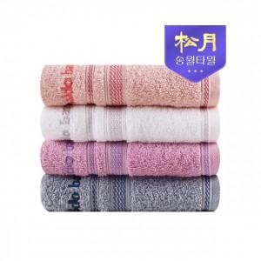

【상세/제작정보】 | <p>- 1P케이스무료입니다</p><p>&nbsp;</p>

【인쇄/포장옵션】 | 실크, 자수 / 포장지포장

【공급단가】 | 수량 | 100~ | 300~ | 500~ | 1,000~ | 3,000~
*VAT별도 | 단가 | 2,510원 | 2,410원 | 2,320원 | 2,230원 | 2,170원

【상품 URL】 | https://easy1.co.kr:443/src/goods_detail.php?gdno=17482

